Sheet1
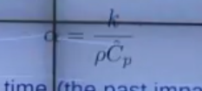
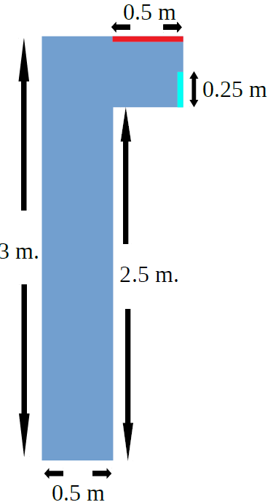
 | Step
 | 0.125

 | 24 |  | 98
 | 20 | 98 | 8
 |  | 16 | 27
 |  | 18 | 7
 |  | 7 | 140
 |  | 140
96
16
112

